AKTIVET
 |  |  | XHEKSONI 04 |  |  | Ne Leke

Pasqyrat Financiare te Vitit 2012

Nr | A K T I V E T |  |  | Shenime | Periudha | Periudha
 |  |  |  |  | Raportuese | Para ardhese
I | A K T I V E T A F A T S H K U R T R A |  |  |  |  |  | 0
 | 1 | Aktivet monetare |  |  | 8,010,376 |  | 8,010,376
 |  | > | Banka |  | 0 | 0 | 0
 |  | > | Arka |  | 8,010,376 | 5,243,514 | 2,766,862
 | 2 | Derivative dhe aktive te mbajtura per tregtim |  |  | 0 | 0 | 0
 | 3 | Aktive te tjera financiare afatshkurtra |  |  | 539,806 |  | 539,806
 |  | > | Kliente |  | 48,000 | 1,410,564 | -1,362,564
 |  | > | Debitore,Kreditore te tjere |  |  | 10,000 | -10,000
 |  | > | Tatim mbi fitimin |  | 43,949 | 55,694 | -11,745
 |  | > | Tvsh |  | 447,857 | 98,773 | 349,084
 |  | > | Te drejta e detyrime ndaj ortakeve |  | 0 | 0 | 0
 |  | > | Kliente parapagim |  |  | 0 | 0
 |  | > |  |  |  |  | 0
 | 4 | Inventari |  |  | 846,261 |  | 846,261
 |  | > | Lendet e para |  | 605,261 | 969,086 | -363,825
 |  | > | Inventari Imet |  | 0 | 0 | 0
 |  | > | Prodhim ne proces |  | 0 | 0 | 0
 |  | > | Produkte te gatshme |  | 0 | 0 | 0
 |  | > | Mallra per rishitje |  | 0 | 0 | 0
 |  | > | Parapagesa per furnizime |  | 241,000 | 0 | 241,000
 |  | > |  |  |  |  | 0
 | 5 | Aktive biologjike afatshkurtra |  |  |  |  | 0
 | 6 | Aktive afatshkurtra te mbajtura per rishitje |  |  |  |  | 0
 | 7 | Parapagime dhe shpenzime te shtyra |  |  | 0 | 0 | 0
 |  | > | Shpenzime te periudhave te ardhshme |  |  |  | 0
 |  | > | Parapagime te periudhave te ardhshme |  | 0 | 0 | 0
II | A K T I V E T A F A T G J A T A |  |  |  | 1,511,372 |  | 1,511,372
 | 1 | Investimet financiare afatgjata |  |  |  |  | 0
 | 2 | Aktive afatgjata materiale |  |  |  |  | 0
 |  | > | Toka |  | 0 | 0 | 0
 |  | > | Ndertesa |  |  | 0 | 0
 |  | > | Makineri dhe paisje |  | 1,511,372 | 872,384 | 638,988
 |  | > | Aktive tjera afat gjata materiale |  |  |  | 0
 | 3 | Ativet biologjike afatgjata |  |  |  |  | 0
 | 4 | Aktive afatgjata jo materiale |  |  |  |  | 0
 | 5 | Kapitali aksioner i pa paguar |  |  |  |  | 0
 | 6 | Aktive te tjera afatgjata |  |  |  |  | 0
 | T O T A L I A K T I V E V E ( I + II ) |  |  |  | 10,907,815 | 8,660,015 | 2,247,800

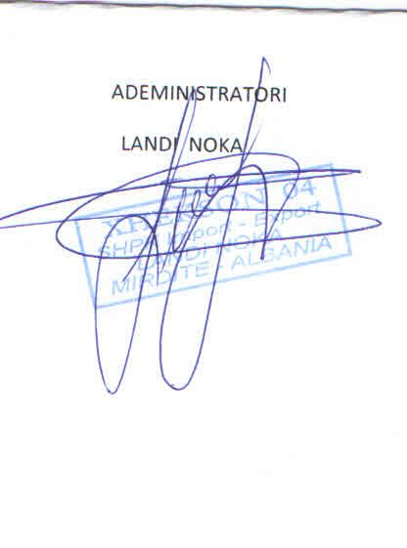
 |  |  |  |  |  | 0

